GTFO OSLO
 |  |  |  |  |  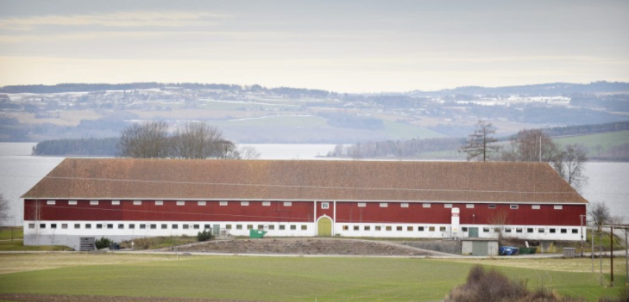 Bolig eventyret Bondeland 2021
Pris | NOK 2,830,000.00 | NOK 424,500.00
Fellesgjeld | NOK 30,000.00 | 3
Max total | NOK 2,860,000.00
Egenkapital | NOK 420,000.00 | 42
Å låne | NOK 2,440,000.00
Kjøpeevne Max | NOK 2,900,000.00

Salgshistorikk | Areal m² | Kjøpt til | Dato | Pris antydning | Solgt for 2021 | Over Prisantydning | Diff Kjøp/salg | Pris per m²
Jettegryta 73D, 1405 Langhus | 41 | NOK 2,450,000.00 | 12.11.2018 | NOK 2,700,000.00 | NOK 2,700,000.00 | NOK - | - | NOK 65,853.66
Blåveisringen 2 D, 2052 Jessheim | 53 | NOK 2,330,000.00 |  | NOK 2,490,000.00 | NOK 2,550,000.00 | NOK 60,000.00 | NOK 220,000.00 | NOK 48,113.21
Riihimäkiveien 39, 2013 Skjetten | 74 | NOK 2,550,000.00 | 04.12.2018 | NOK 2,800,000.00 | NOK 2,880,000.00 | NOK 80,000.00 | NOK 330,000.00 | NOK 38,918.92
Riihimäkiveien 3, 2013 Skjetten | 67 | NOK 2,000,000.00 | 01.03.2016 | NOK 2,690,000.00 | NOK 2,750,000.00 | NOK 60,000.00 | NOK 750,000.00 | NOK 41,044.78
Puttetjennvegen 13B, 2074 Eidsvoll verk | 70 | NOK 2,250,000.00 | 02.11.2017 | NOK 2,350,000.00

 | Status bud

Nannestad | Visning | 22.04.202 | Solgt for
Puttetjennvegen 13B, 2074 Eidsvoll verk |  | Å by | Solgt for
Prisantydning | NOK 2,690,000.00 | NOK 2,690,000.00 | NOK 2,690,000.00
Fellesgjeld | NOK - | NOK - | NOK -
Omkostninger | NOK 15,827.00 | NOK 15,827.00 | NOK 15,827.00
Total Pris |  | NOK 2,690,000.00 | NOK 2,690,000.00
Felleskost. /mnd | NOK 2,890.00
Å låne/30år | NOK 2,286,000.00
Nedlbetaling Lån/mnd | NOK 7,683.51
Måndlige kostnader | NOK 10,573.51
Areal Kvm | 59

Oslo
 |  |  |  |  |  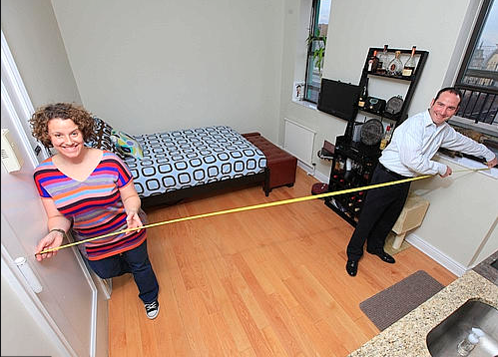 Bolig eventyret 2021
Pris | NOK 2,830,000.00 | NOK 424,500.00
Fellesgjeld | NOK 30,000.00 | 3
Max total | NOK 2,860,000.00
Egenkapital | NOK 440,000.00 | 44
Å låne | NOK 2,420,000.00
Kjøpeevne Max | NOK 2,900,000.00
Til over EK | NOK 90,000.00

Salgshistorikk | Areal m² | Kjøpt til | Dato | Pris antydning | Solgt for 2021 | Over Prisantydning | Diff Kjøp/salg | Pris per m²
Jerikoveien 99A, 1052 Oslo | 30 | NOK 2,030,000.00 | 06.02.2019 | NOK 2,500,000.00 | NOK 2,810,000.00 | NOK 310,000.00 | NOK 780,000.00 | NOK 93,666.67
Erich Mogensøns vei 34 | 30 | NOK 1,050,000.00 | 17.10.2007 | NOK 2,350,000.00 | NOK 2,780,000.00 | NOK 430,000.00 | NOK 1,730,000.00 | NOK 92,666.67
Kantarellen terrasse 23, 1286 Oslo | 77 | NOK 1,740,000.00 | 02.01.2019 | NOK 2,650,000.00 | NOK 3,224,636.00 | NOK 574,636.00 | NOK 1,484,636.00 | NOK 41,878.39
Tante Ulrikkes vei 46A, 0984 Oslo | 68 | - | - | NOK 2,690,000.00 | NOK 3,000,000.00 | NOK 310,000.00 | N/A | NOK 44,117.65
Tante Ulrikkes vei 25, 0984 Oslo | 53 | - | - | NOK 2,650,000.00 | NOK 3,103,165.00 | NOK 453,165.00 | N/A | NOK 58,550.28
Åsbråtstien 15, 1251 Oslo | 58 | NOK 1,650,000.00 | 12.08.2015 | NOK 2,950,000.00 | NOK 2,900,000.00 | NOK (50,000.00) | NOK 1,250,000.00 | NOK 50,000.00
Ravnåsveien 89, 1254 Oslo | 65 | NOK 2,450,000.00 | - | NOK 2,790,000.00 | NOK 2,740,000.00 | NOK (50,000.00) | NOK 290,000.00 | NOK 42,153.85
Dyretråkket 25, 1251 Oslo | 59 | NOK 1,380,000.00 | 05.03.2013 | NOK 2,700,000.00 | NOK 2,880,000.00 | NOK 180,000.00 | NOK 1,500,000.00 | NOK 48,813.56
Grensestien 30B, 1251 Oslo | 53 | NOK 2,710,000.00 | 05.06.2020 | NOK 2,850,000.00 | NOK 2,860,000.00 | NOK 10,000.00 | NOK 150,000.00 | NOK 53,962.26
Bertramjordet 61B, 1251 Oslo | 53 | NOK 2,150,000.00 | 01.01.2019 | NOK 2,690,000.00 | NOK 3,110,000.00 | NOK 420,000.00 | NOK 960,000.00 | NOK 58,679.25
Jordstjerneveien 36M, 1283 Oslo | 53 | - | - | NOK 2,690,000.00 | NOK 3,200,000.00 | NOK 510,000.00 | N/A | NOK 60,377.36
Lerdalstoppen 52B, 1258 Oslo | 53 | - | - | NOK 2,950,000.00 | NOK 3,300,000.00 | NOK 350,000.00 | N/A | NOK 62,264.15
Tante Ulrikkes vei 48A, 0984 Oslo | 54 | - | - | NOK 2,600,000.00 | NOK 3,255,000.00 | NOK 655,000.00 | N/A | NOK 60,277.78
Hallagerbakken 10D, 1256 Oslo | 68 | NOK 1,850,000.00 | 01.01.2014 | NOK 2,850,000.00 | NOK 2,900,000.00 | NOK 50,000.00 | NOK 1,050,000.00 | NOK 42,647.06

 | Status bud |  |  |  |  |  | avg over prisantydning | NOK 296,628.64
 |  |  |  |  |  |  | avg Holmlia | NOK 108,000.00
 |  |  |  |  |  |  | avg Homlia 2 roms | NOK 46,666.67

Bertramjordet | Visning | 04.05.2021 |  |  | Bertramjordet | Visning | 04.05.2021
Bertramjordet 73B 1251 | PrisAntydning | Å by |  |  | Bertramjordet 64,1251 | PrisAntydning | Å by
Prisantydning | NOK 2,700,000.00 | NOK 3,110,000.00 |  |  | Prisantydning | NOK 2,600,000.00 | NOK 2,700,000.00
Fellesgjeld | NOK 93,691.00 | NOK 93,691.00 |  |  | Fellesgjeld | NOK 99,778.00 | NOK 99,778.00
Omkostninger | NOK 15,482.00 | NOK 15,482.00 |  |  | Omkostninger | NOK 8,882.00
Total Pris | NOK 2,809,173.00 | NOK 3,219,173.00 |  |  | Total Pris | NOK 2,708,660.00 | NOK 2,799,778.00
Felleskost. /mnd | NOK 4,340.00 |  |  |  | Felleskost. /mnd | NOK 4,785.00
Å låne/30år |  | NOK 2,779,173.00 |  |  | Å låne/30år |  | NOK 2,359,778.00
Nedlbetaling Lån/mnd | NOK 8,119.77 |  |  |  | Nedlbetaling Lån/mnd | NOK 8,118.02
Total måndelig | NOK 12,459.77 |  |  |  | Total måndelig | NOK 12,903.02
Areal kvm | 53 |  |  |  | Areal kvm | 53

Bertramjordet | Visning | 04.05.2021 |  |  | Holmlia
Bertramjordet 61B, 1251 Oslo | PrisAntydning | Solgt for |  |  | Lusetjernveien 86, 1253 Oslo
Prisantydning | NOK 2,690,000.00 | NOK 2,550,000.00 |  |  | Prisantydning | NOK 2,400,000.00 | NOK 2,800,000.00
Fellesgjeld | NOK 91,665.00 | NOK 91,665.00 |  |  | Fellesgjeld | NOK 46,000.00 | NOK 91,665.00
Omkostninger | NOK 15,482.00 |  | NOK 15,482.00 |  | Omkostninger | NOK 1,164.00 |  | NOK 15,482.00
Total Pris | NOK 2,797,147.00 | NOK 2,641,665.00 |  |  | Total Pris | NOK 2,447,164.00 | NOK 2,891,665.00
Felleskost. /mnd | NOK 4,340.00 |  |  |  | Felleskost. /mnd | NOK 4,340.00
Å låne/30år |  | NOK 2,201,665.00 |  |  | Å låne/30år |  | NOK 2,451,665.00
Nedlbetaling Lån/mnd | NOK 8,055.18 |  |  |  | Nedlbetaling Lån/mnd | NOK 8,055.18
Total måndelig | NOK 12,395.18 |  |  |  | Total måndelig | NOK 12,395.18
Areal kvm | 53 |  |  |  | Areal kvm | 43

